greek flag
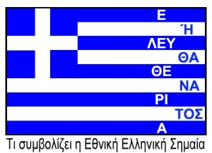
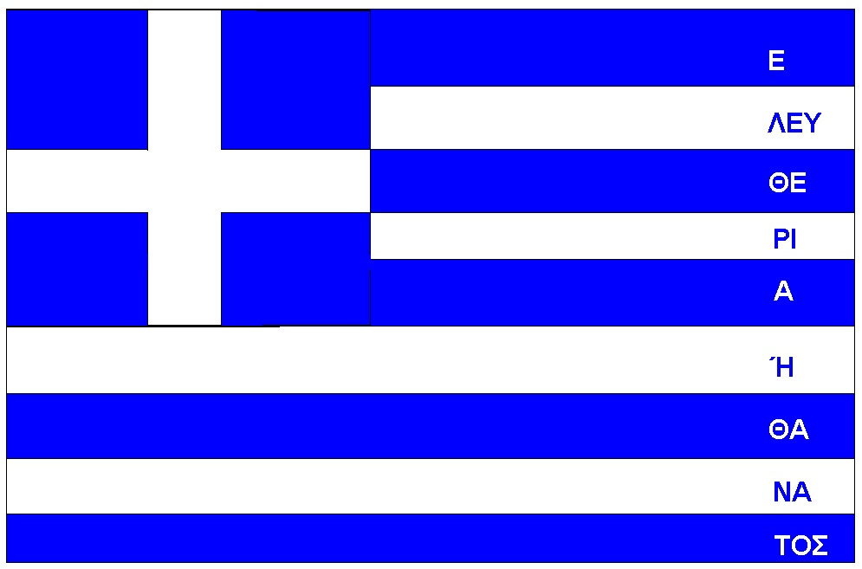
 |  | 1 | 2 | 3 | 4 | 5 | 6 | 7 | 8 | 9 | 10 | 11 | 12 | 13 | 14 | 15 | 16
s | 10 | U |  |  |  |  |  |  |  |  |  |  |  |  |  |  |  | 10
a | 9 | a1 |  | a2 | a3 |  | a4 Ε |  |  |  |  |  |  |  |  |  |  | 9
b | 8 | b1 |  | b2 | b3 |  | b4 ΛΕΥ |  |  |  |  |  |  |  |  |  |  | 8
c | 7 | c1 |  |  |  |  | c2 ΘΕ |  |  |  |  |  |  |  |  |  |  | 7
d | 6 | d1 |  | d2 | d3 |  | d4 ΡΙ |  |  |  |  |  |  |  |  |  |  | 6
e | 5 | e1 |  | e2 | e3 |  | e4 Α |  |  |  |  |  |  |  |  |  |  | 5
f | 4 | f1 |  |  |  |  | f2 Ή |  |  |  |  |  |  |  |  |  |  | 4
g | 3 | g1 |  |  |  |  | g2 ΘΑ |  |  |  |  |  |  |  |  |  |  | 3
h | 2 | h1 |  |  |  |  | h2 ΝΑ |  |  |  |  |  |  |  |  |  |  | 2
i | 1 | i1 |  |  |  |  | i2 ΤΟΣ |  |  |  |  |  |  |  |  |  |  | 1
 |  | 1 | 2 | 3 | 4 | 5 | 6 | 7 | 8 | 9 | 10 | 11 | 12 | 13 | 14 | 15 | 16

